상품제안서
프롬네이쳐 친환경 인피니티 컵 2P 400ml | 상품코드: S45548

 |  |  |  |  |  |  | 02-713-8555 | www.synergygift.co.kr
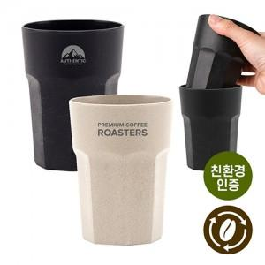 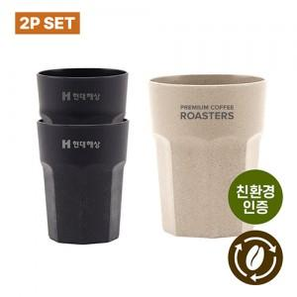 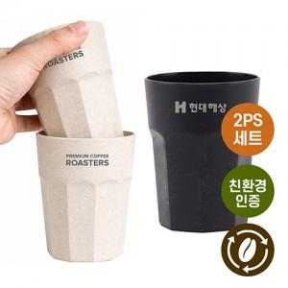

【상세/제작정보】

【인쇄/포장옵션】 | 레이저 / 포장지포장

【공급단가】 | 수량 | 100~ | 300~ | 1,000~ | 3,000~ | 10,000~
*VAT별도 | 아이보리+블랙1P | 3,380원 | 3,230원 | 3,070원 | 3,020원 | 2,920원

【상품 URL】 | https://www.synergygift.co.kr:443/src/goods_detail.php?gdno=45548

